상품제안서
기성 플래너형 탁상 2단 달력 210*150mm | 상품코드: S48778

 |  |  |  |  |  |  | 02-713-8555 | www.synergygift.co.kr
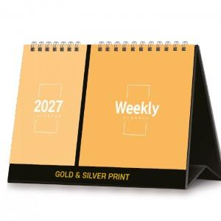

【상세/제작정보】

【인쇄/포장옵션】 | 금박, 은박 / 종이봉투(동봉)

【공급단가】 | 수량 | 100~ | 300~ | 500~ | 1,000~ | 5,000~
*VAT별도 | 단가 | 2,680원 | 2,600원 | 2,480원 | 2,390원 | 1,960원

【상품 URL】 | https://www.synergygift.co.kr:443/src/goods_detail.php?gdno=48778

